Blad2
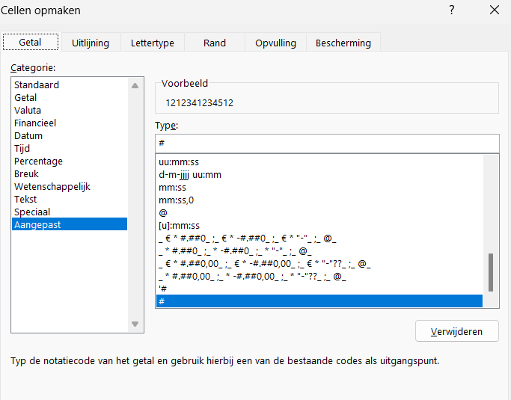
12123412345678900 | =TEKST(A1;"## #### ######## ##")
11222333333333400 | =TEKST(A2;"## #### ######## ##")

12345678901234500
98765432176543200

 | =links(A8;2)&" "&deel(A8;3;4)&" "&deel(A8;7;5)&" "&rechts(A8;2)
1212341234512 | 12 1234 12345 12

